Sheet1
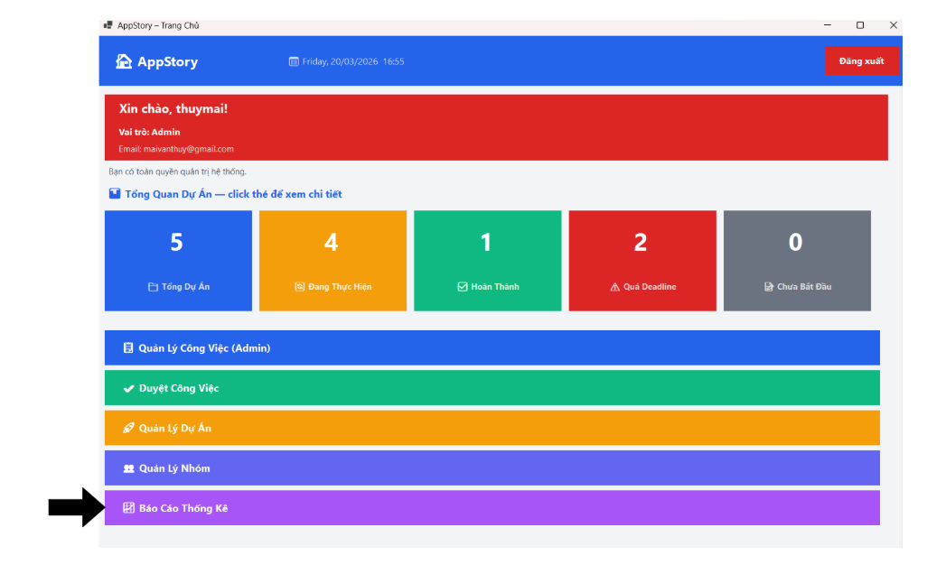
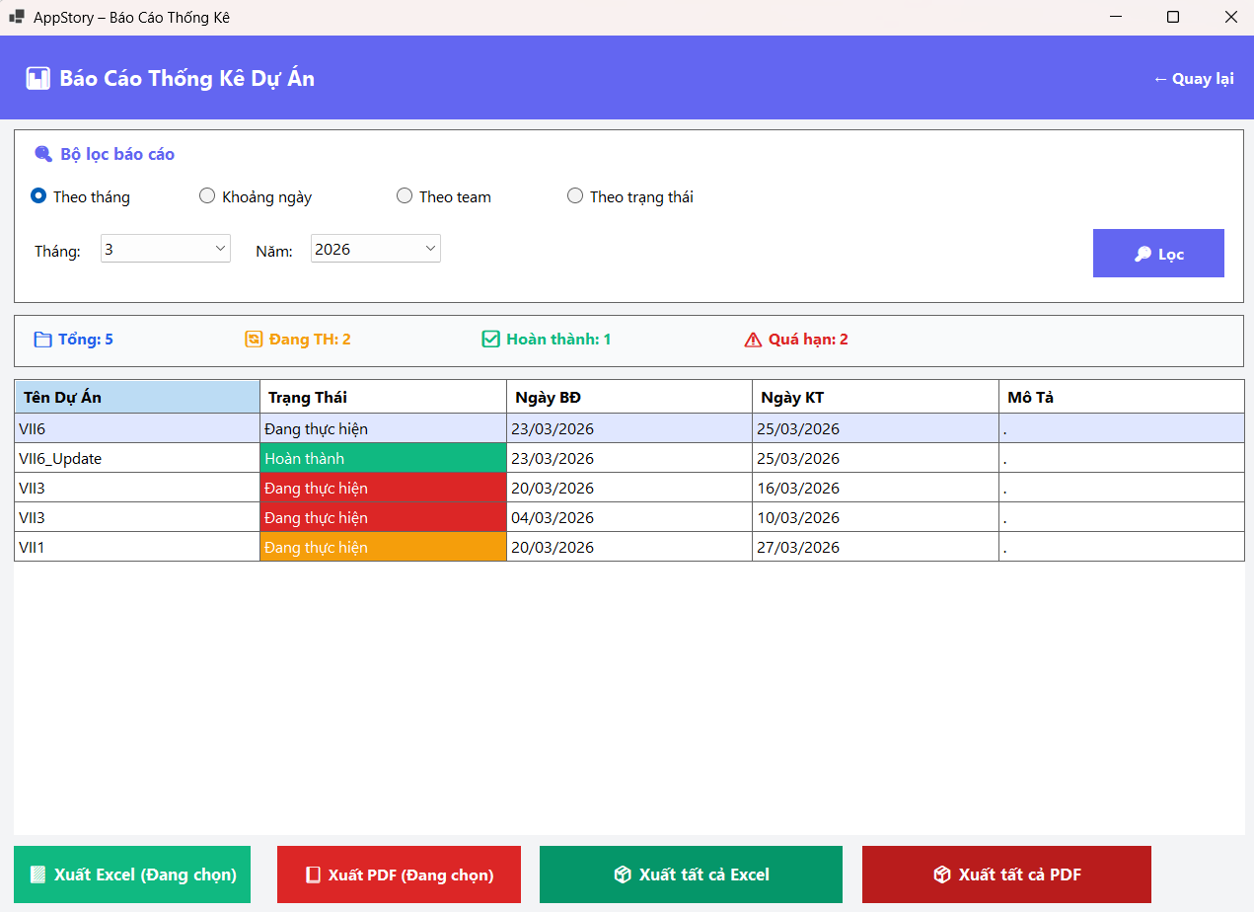
Bài test các chức năng :
1 Đăng nhập
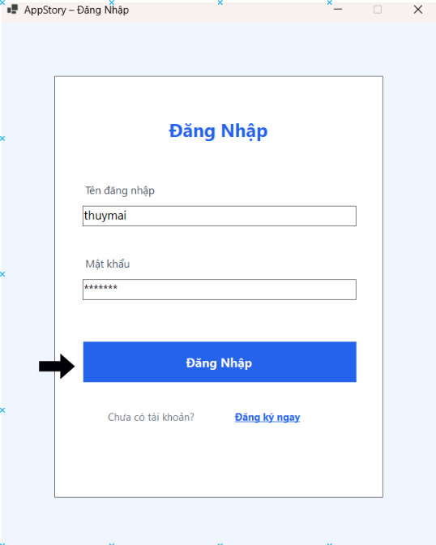

 |  | Trường hợp 1
 |  | Yêu cầu nhập đúng

 |  |  |  |  |  |  | Lấy cả câu lệnh db , bảng nào , chi tiết ra
 |  |  |  |  |  |  | luồng hoạt động

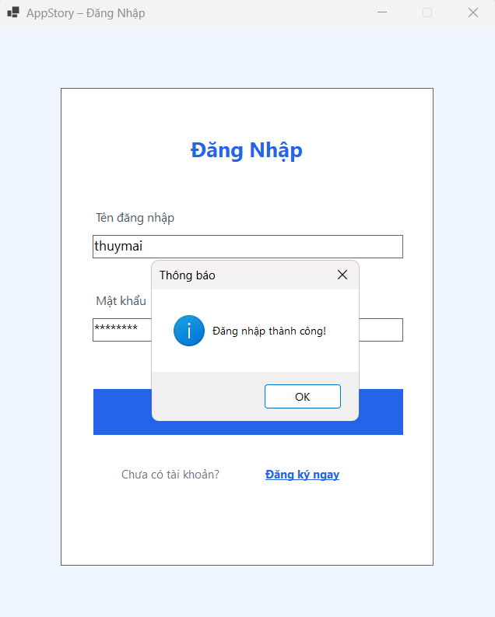

 | khi đăng nhập đúng , sẽ vào màn hình chính

 | 1. Thanh Tiêu đề và Thông tin Người dùng Tên ứng dụng: AppStory (phía góc trái). Thời gian hệ thống: Thứ Sáu, 20/03/2026 - 10:04. Người dùng đang đăng nhập: * Tên hiển thị: thuymai Vai trò: Admin (Quản trị viên) Email: maivanthuy@gmail.com Thông báo: "Bạn có toàn quyền quản trị hệ thống." 2 .Nút chức năng: Có nút Đăng xuất màu đỏ nổi bật ở góc phải.Các Menu Chức năng Chính Các thanh màu sắc nằm ngang bên dưới đại diện cho các module quản lý: Quản Lý Công Việc (Admin): Có thể là nơi xem tất cả task của các thành viên. Duyệt Công Việc: Khu vực dành cho quản lý phê duyệt các yêu cầu hoặc kết quả công việc. Quản Lý Dự Án: Nơi tạo mới, chỉnh sửa thông tin hoặc phân bổ nguồn lực cho dự án. Quản Lý Nhóm: Quản lý nhân sự, phân quyền hoặc chia team. Báo Cáo Thống Kê: Trình xuất các biểu đồ, dữ liệu phân tích chi tiết hơn.
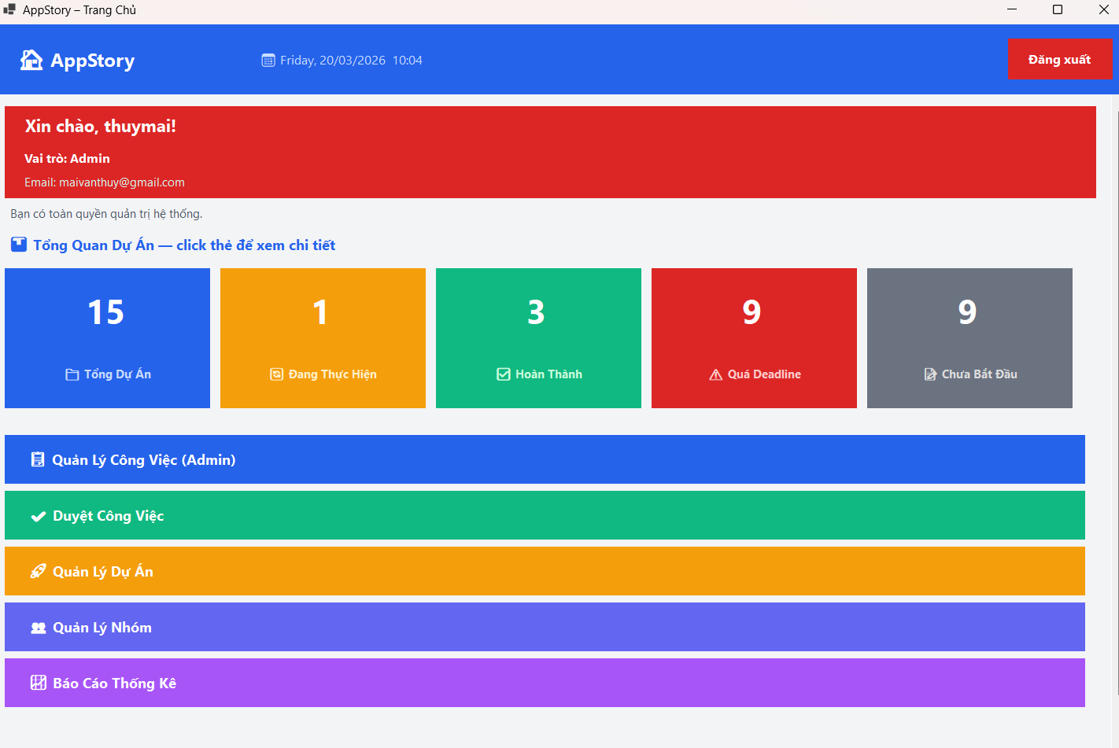

 | Trường hợp 2 ( nhập sai)

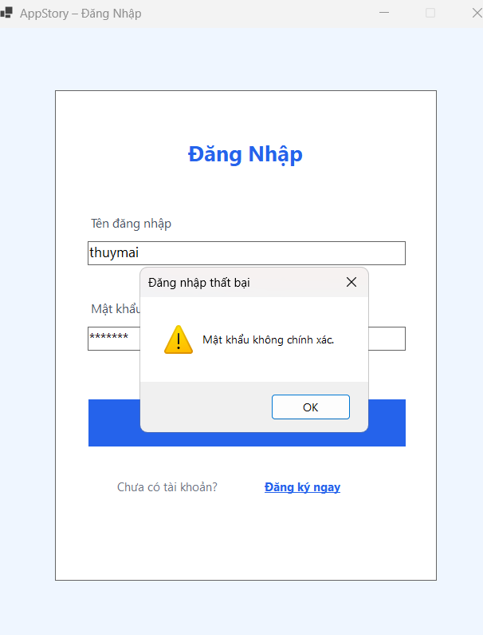
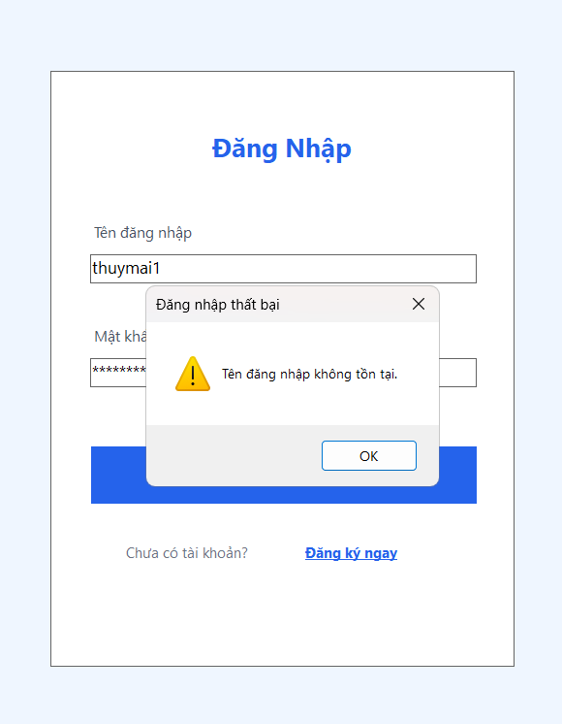
 |  |  |  | App sẽ hiển thị thông báo mật khẩu hoặc tên không chính xác

2 Đăng ký
 | Trường hợp 1 nhập hợp lệ
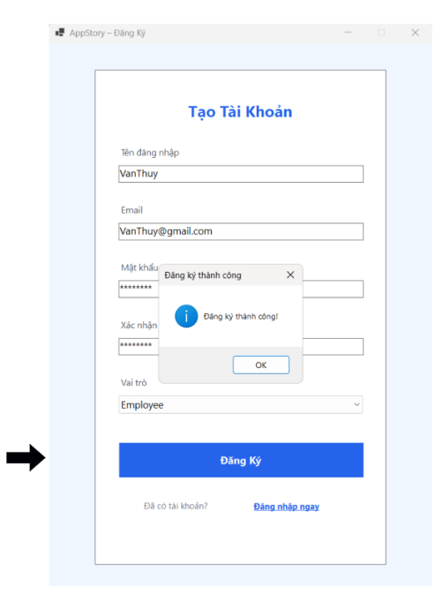

 | Trường hợp 2 nhập không hợp lệ hợp lệ

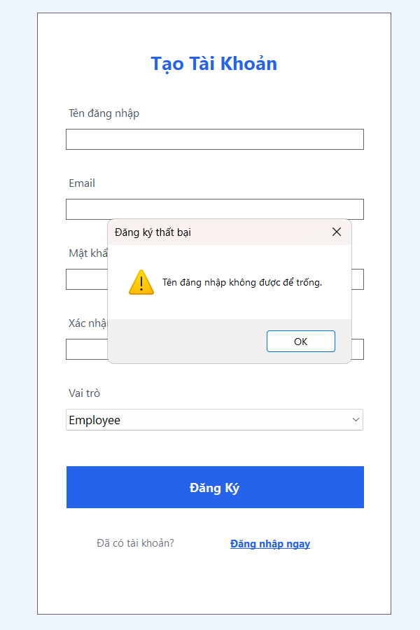

3 Tổng quan dự án

 | Click vào Ô Tổng quan dự án -> sẽ hiển thị thông tin các task
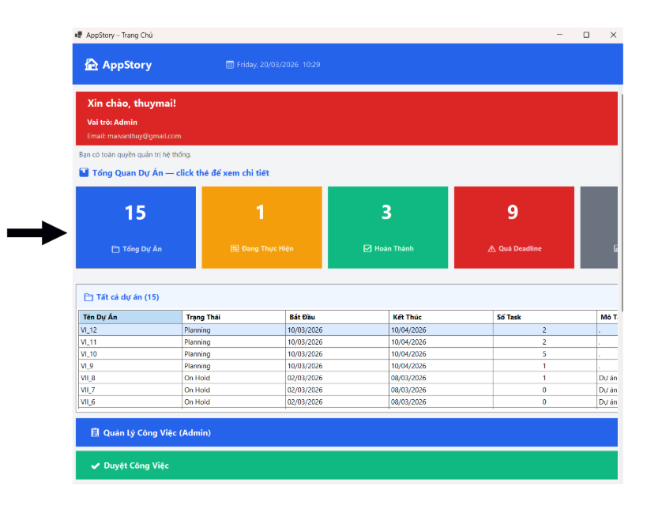

 | Hiển thị thông tin các dự án
 | Thông tin được lấy từ bảng project của DATABASE appstore trong My SQL WorkBench
 | Câu lệnh thực hiện : SELECT * FROM appstore.project;

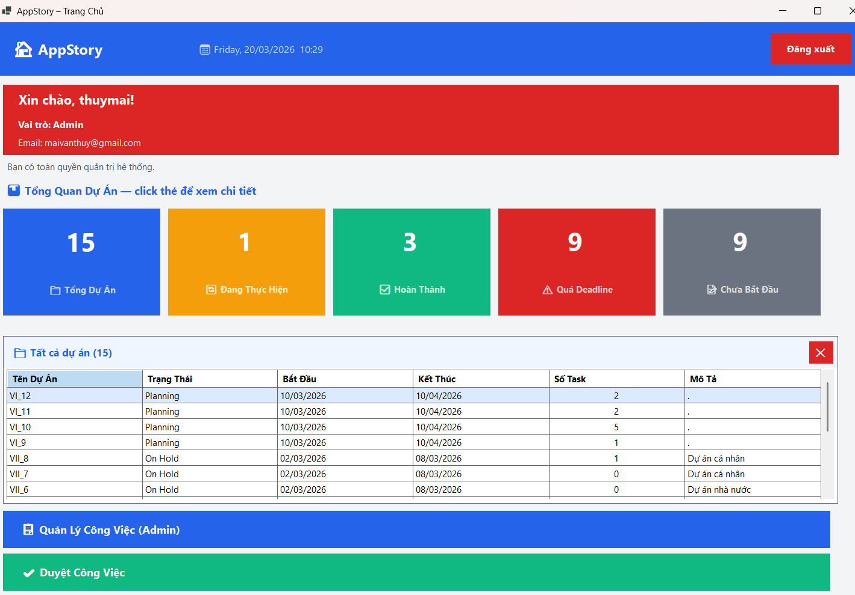
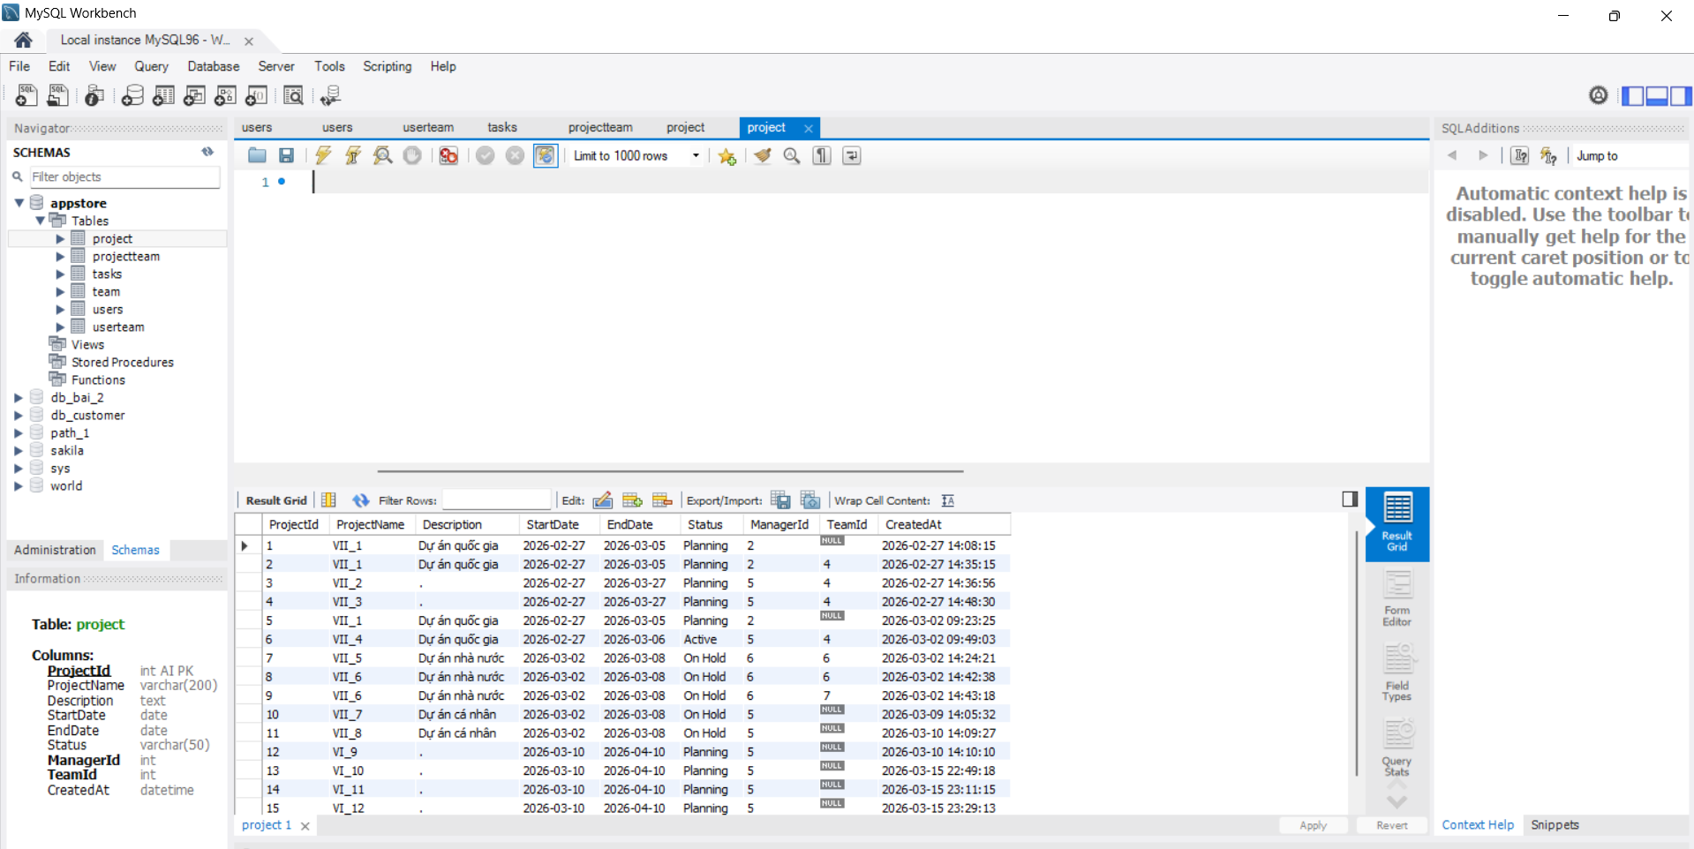

 | Tương tự các Click vào Ô Đang thưcj hiện ,Hoàn thành, Quá dealder , Chưa bắt đầu . -> sẽ hiển thị thông tin các Dự án theo trạng thái
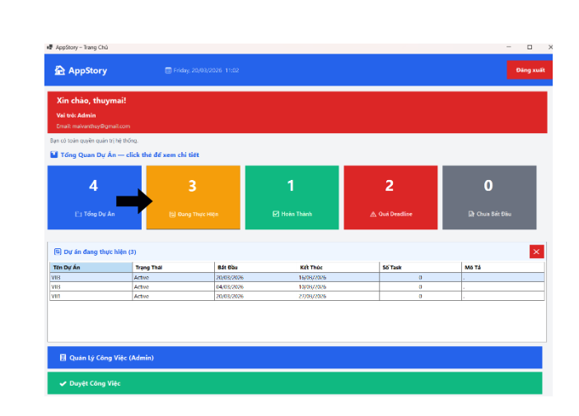

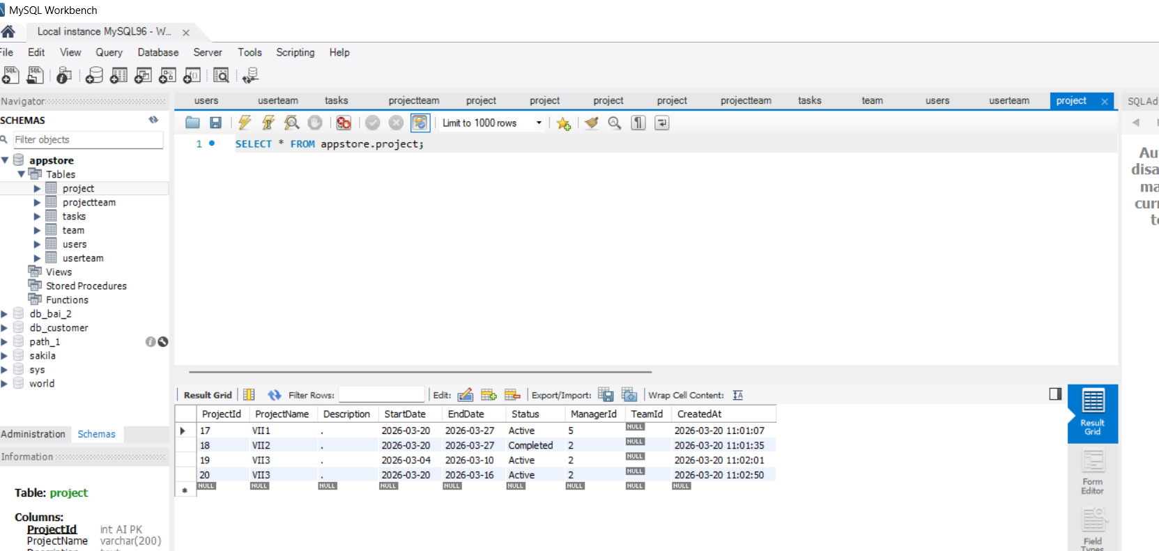

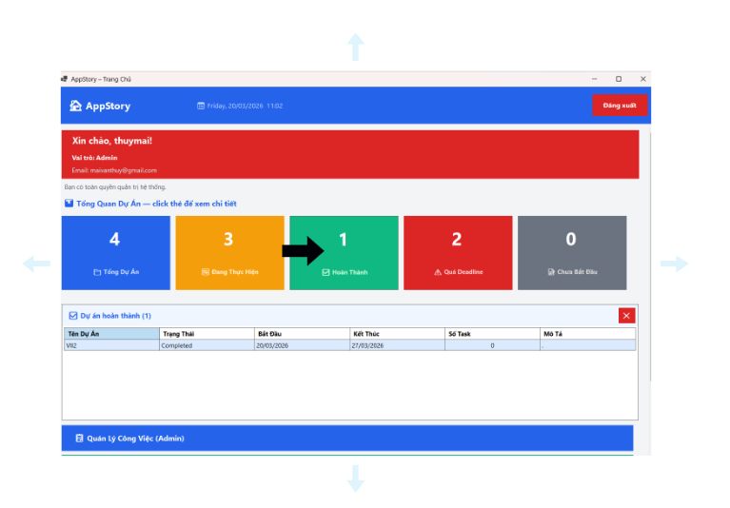

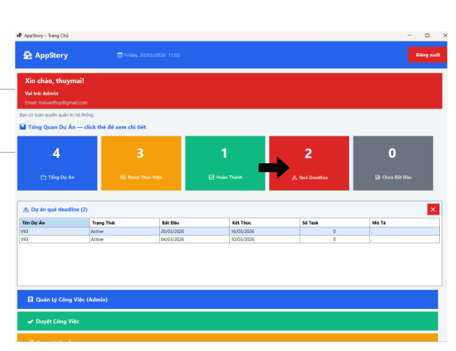

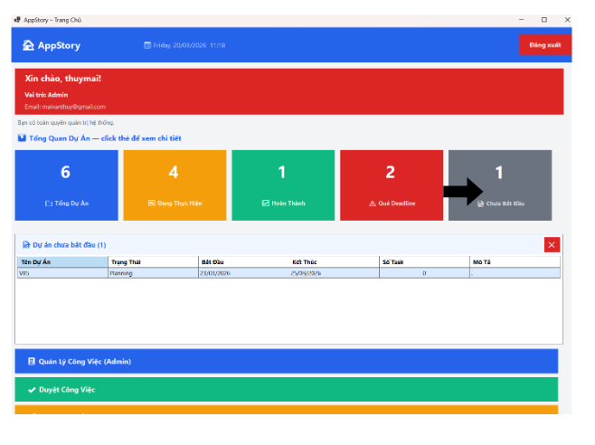

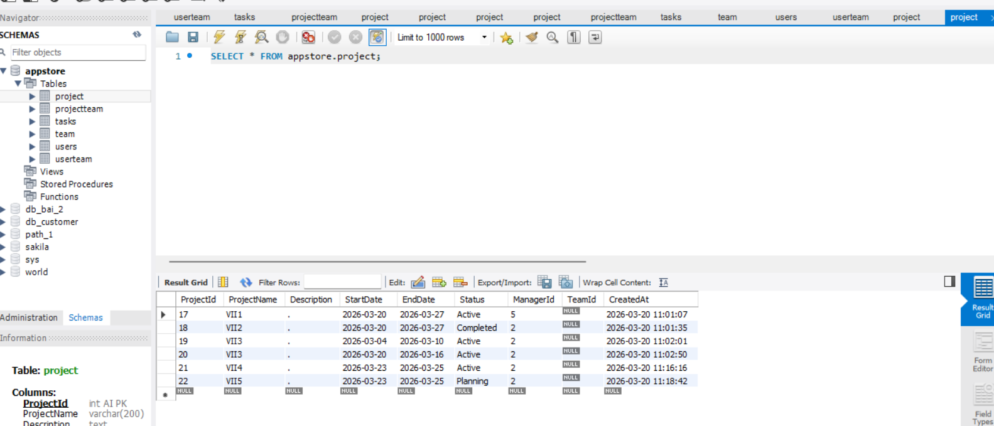

4 Quản lý công việc
 | D ùng trong trường hợp admin giao việc cho nhân viên , cấp dưới , có thể giao trực tiếp , hoặc giao cho team
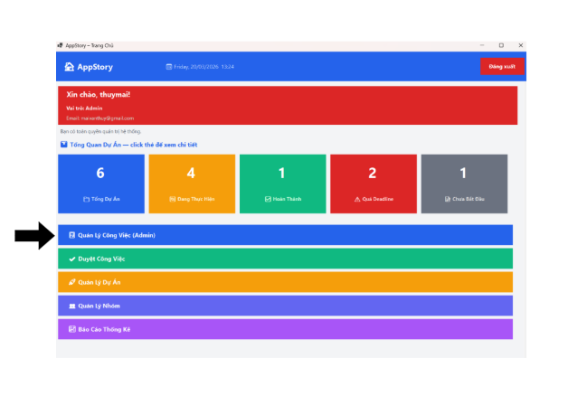

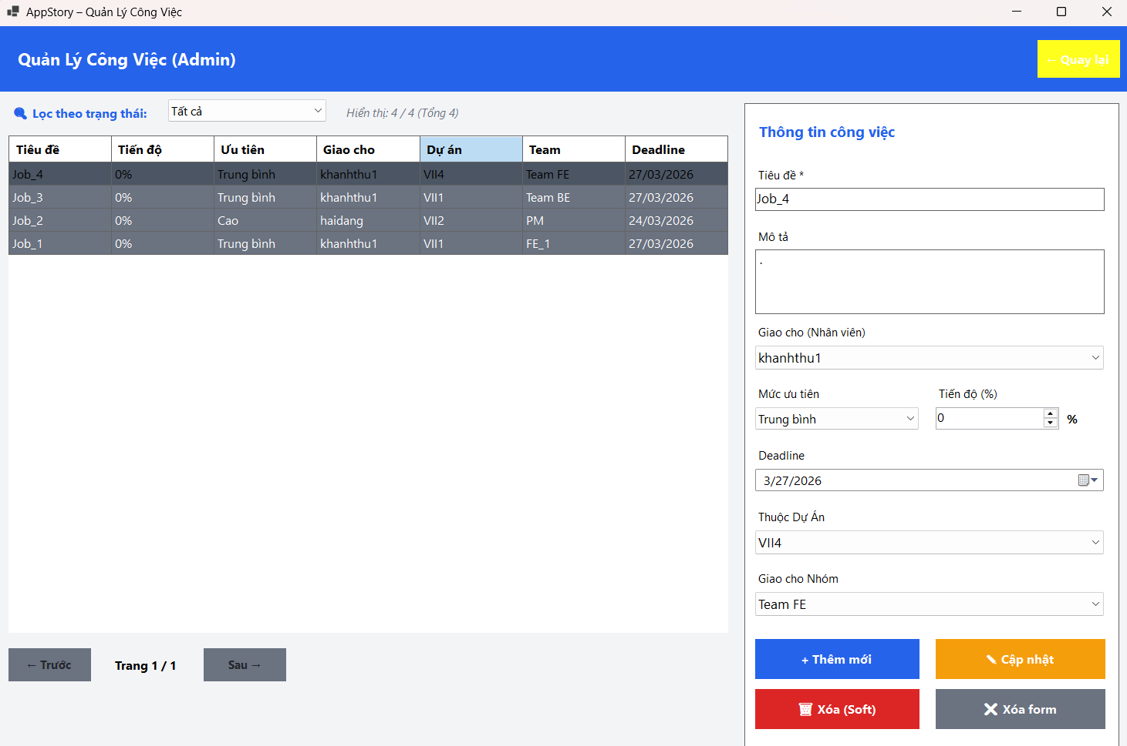

 | Dữ liệu lấy ở bảng task thuộc db appstore ___ SELECT * FROM appstore.tasks;
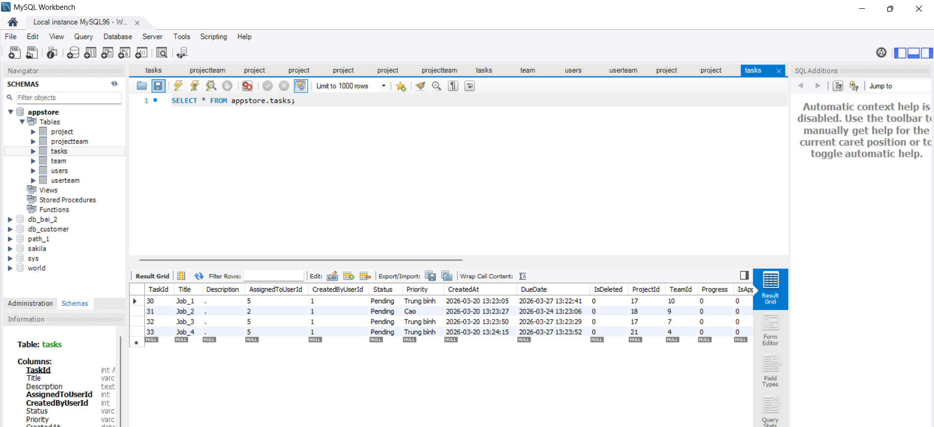

 | Có thể Thêm Sửa Xóa Các Công việc
 | Thêm 1 công việc

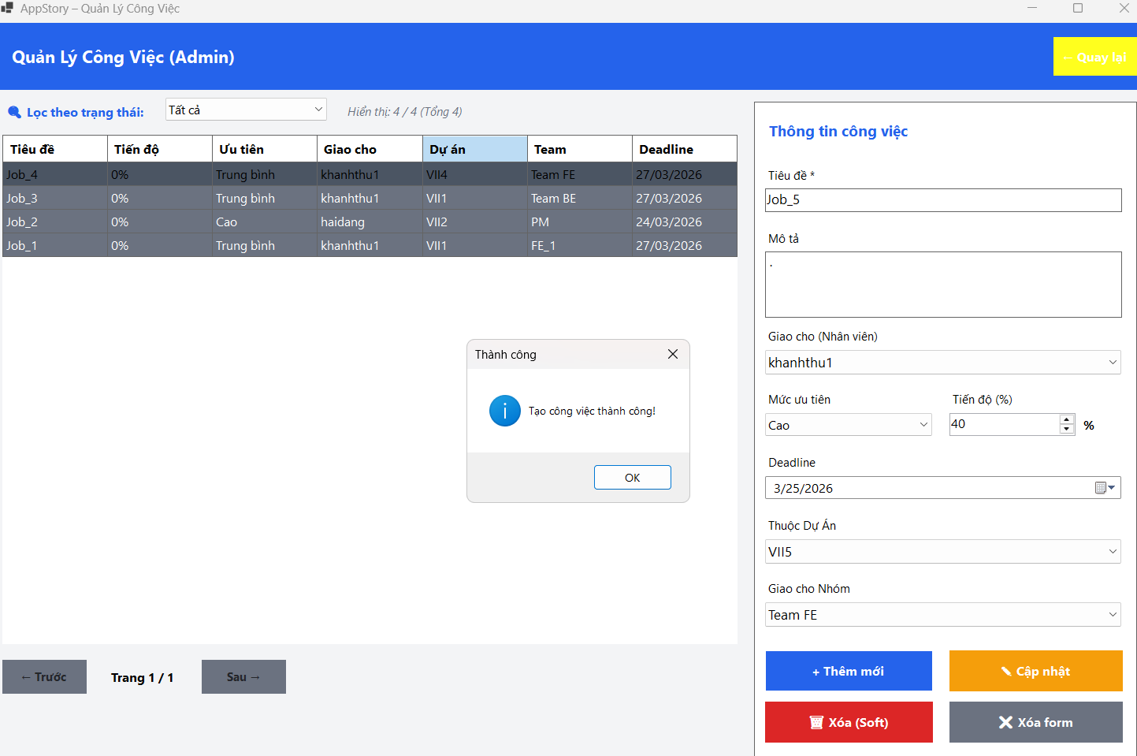
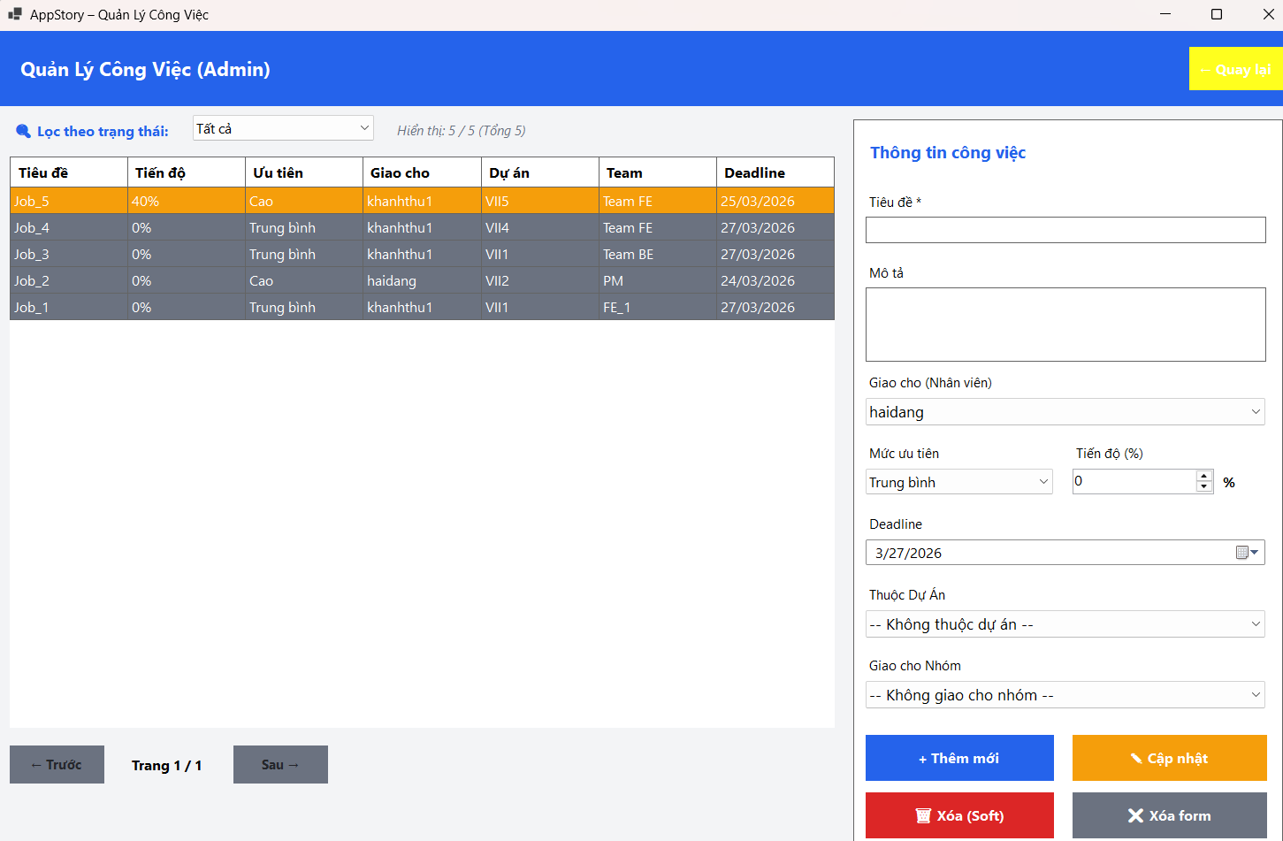

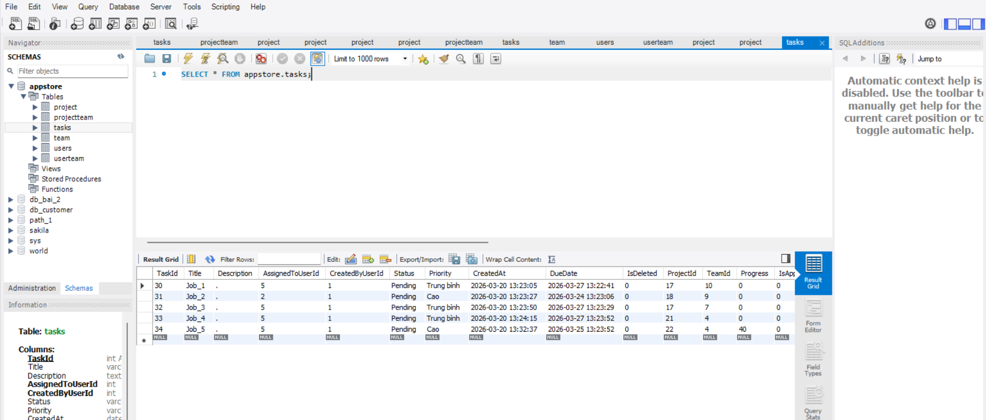

 | Cập nhật 1 công việc
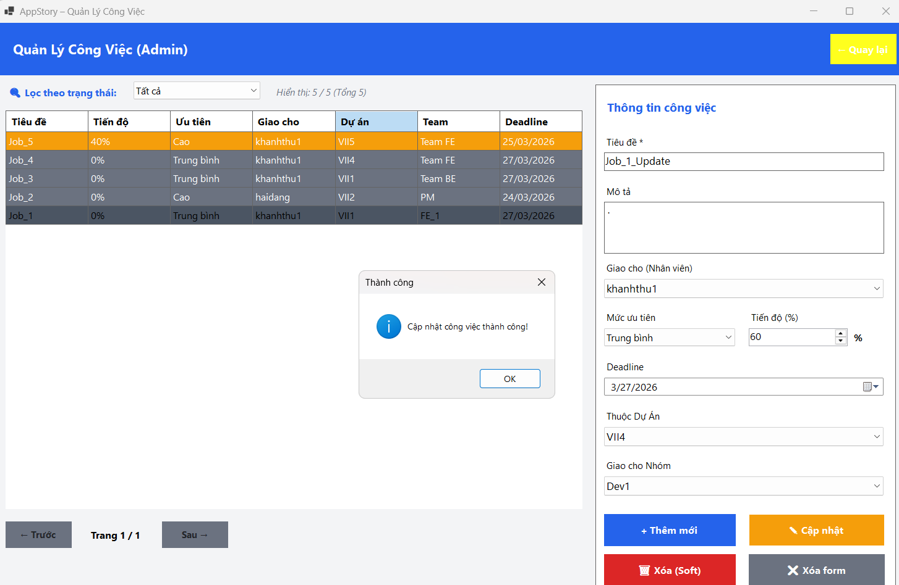
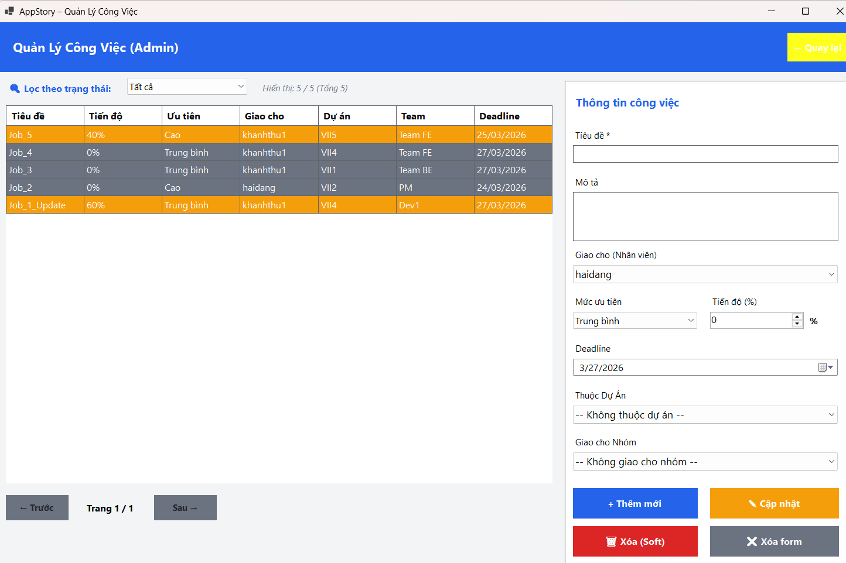

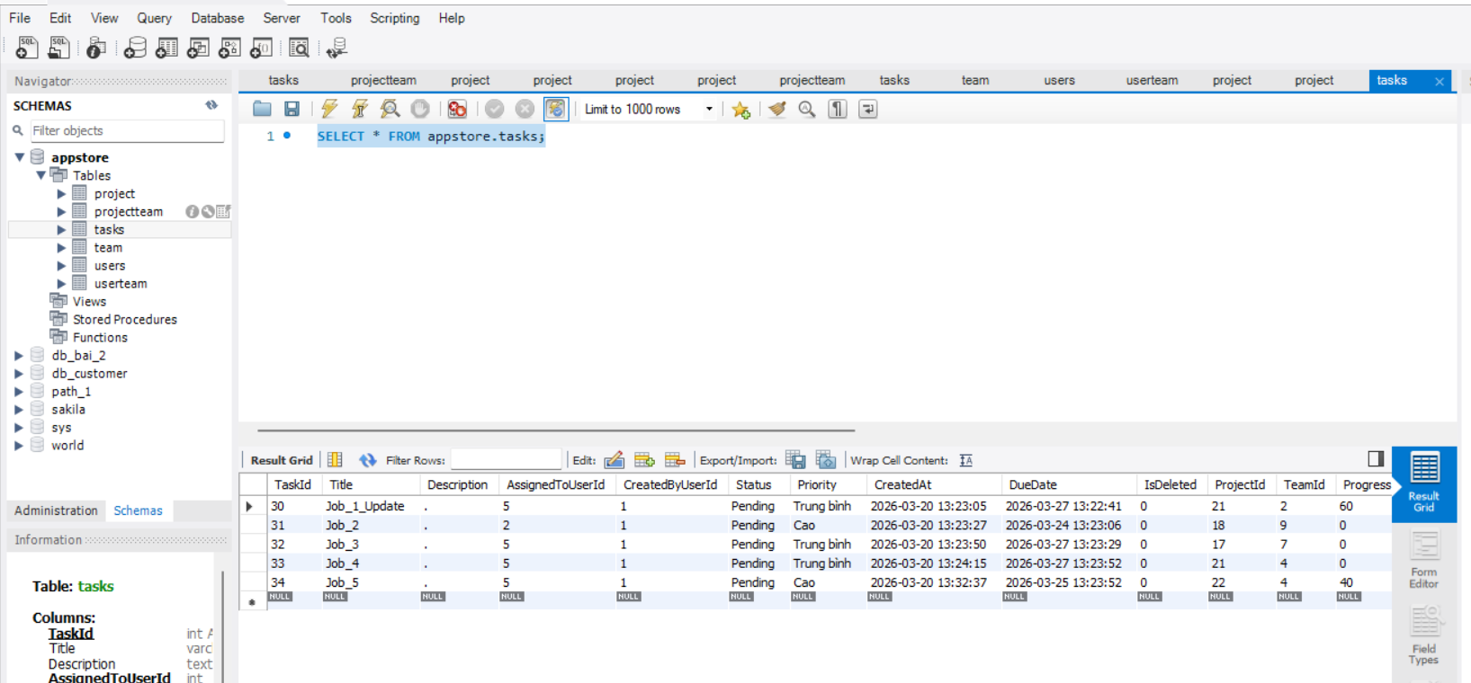

 |  |  |  |  | Đã cập nhật trong Db Job_1 -> Job_1_Update

 | Xóa 1 công việc
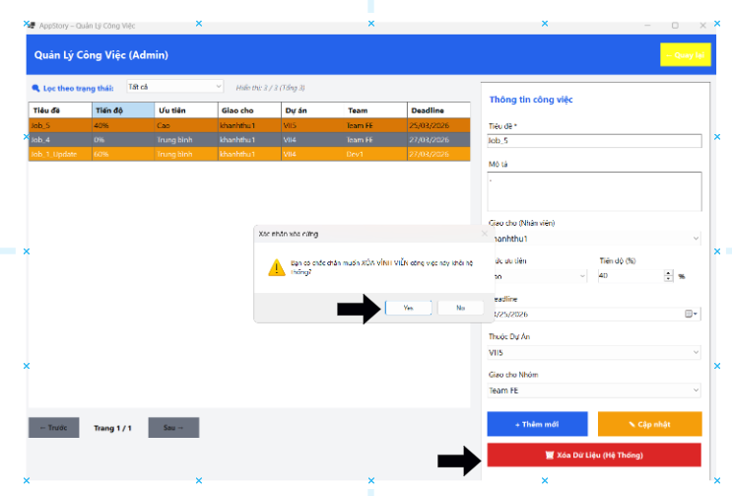
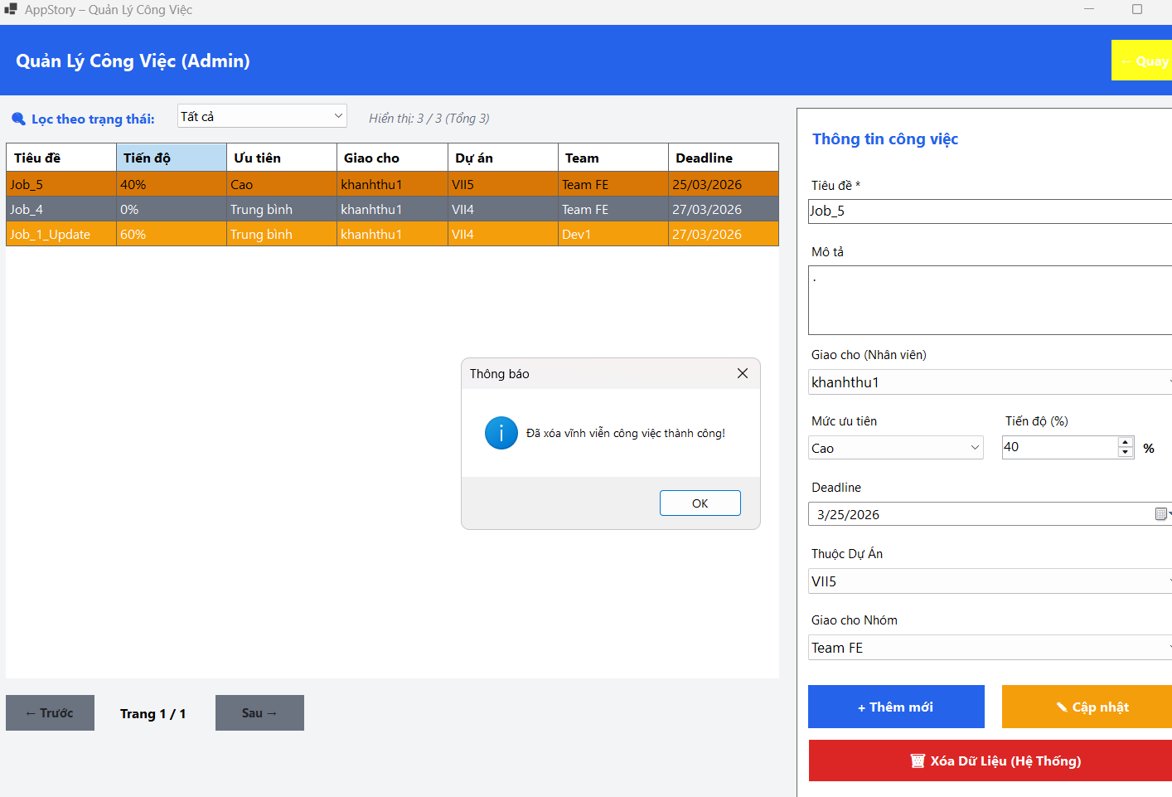

 |  | đã xóa Job_5
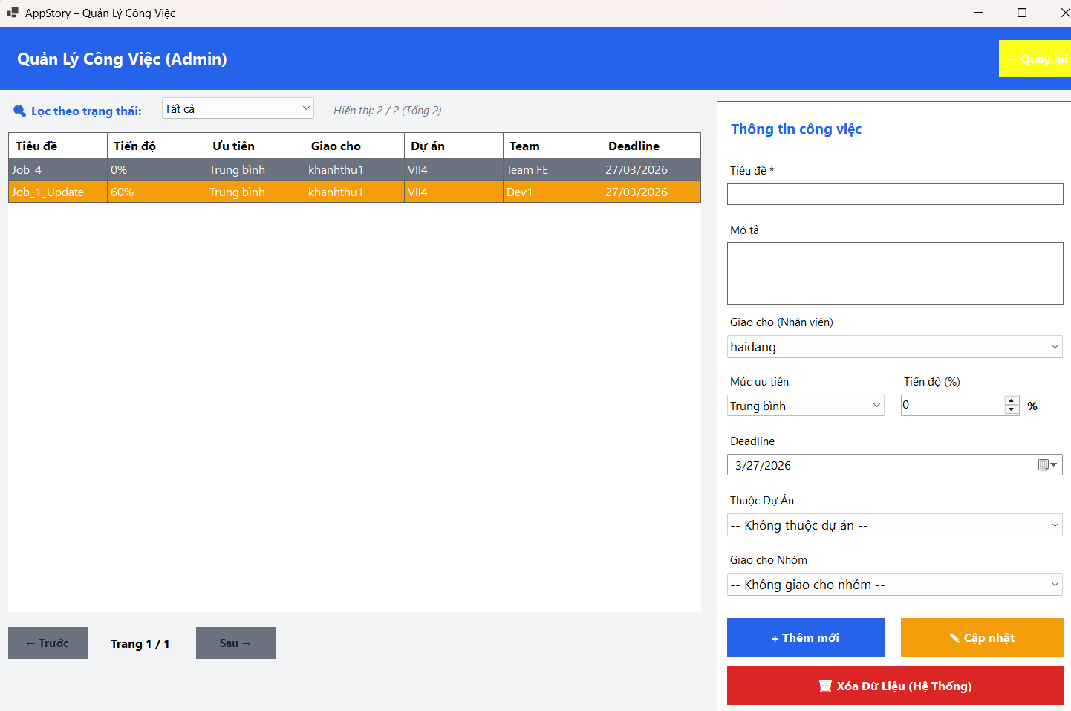
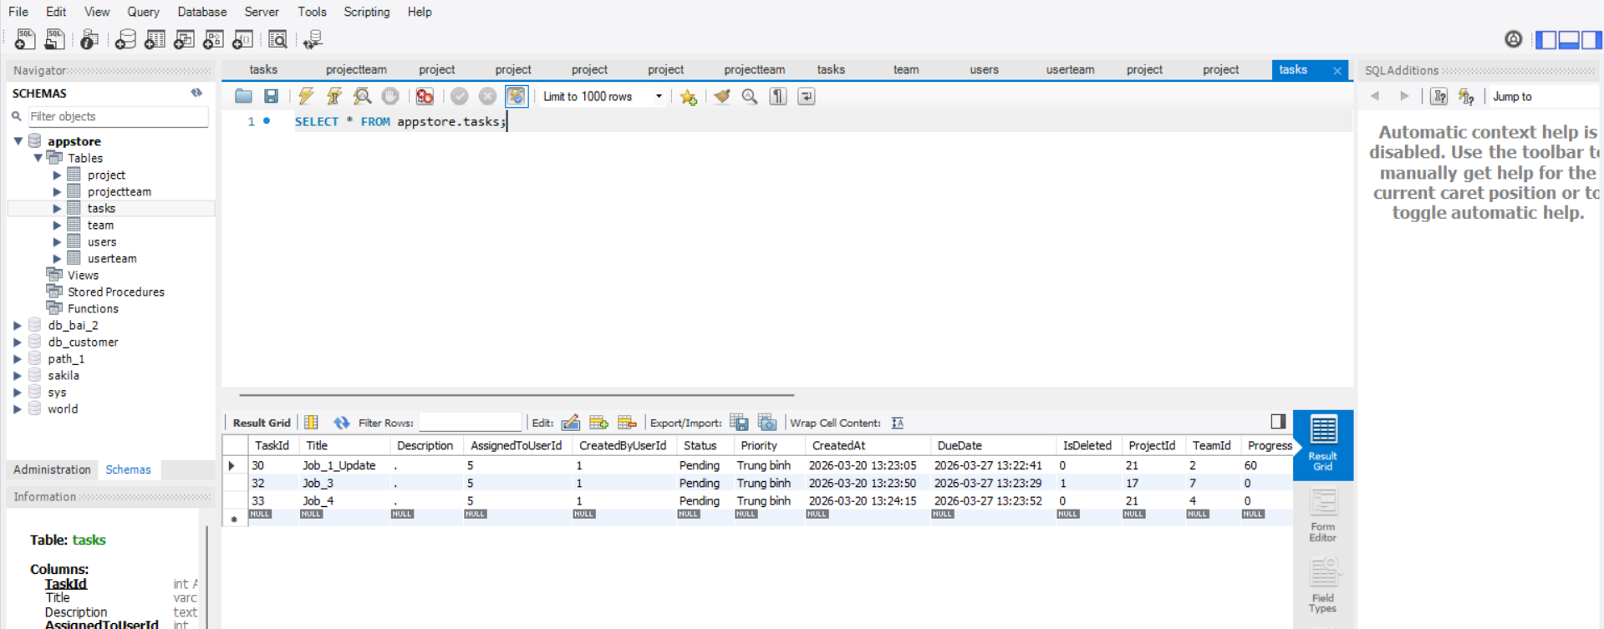

5 Duyệt công việc
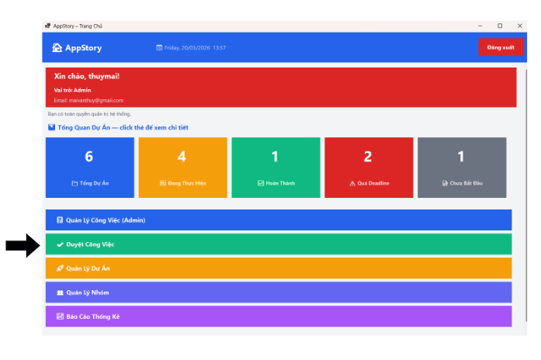
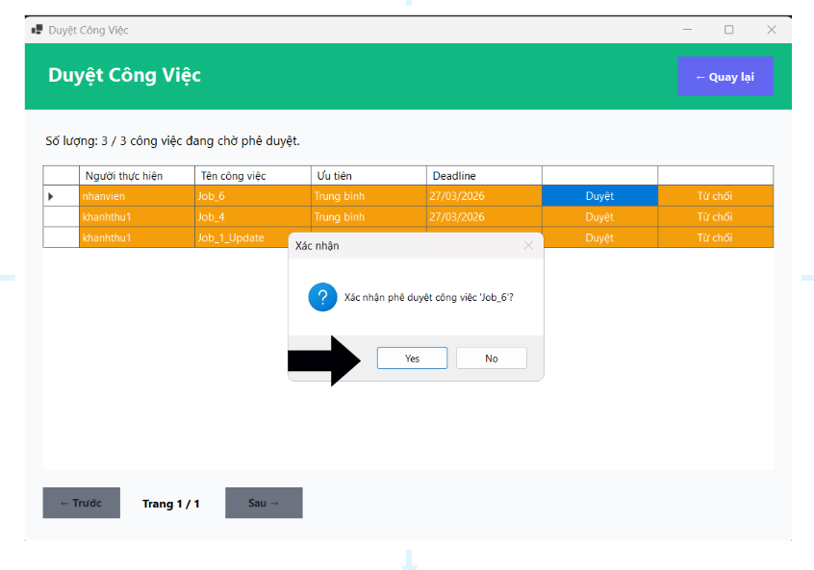

 |  | đã đổi trạng thái trong DB
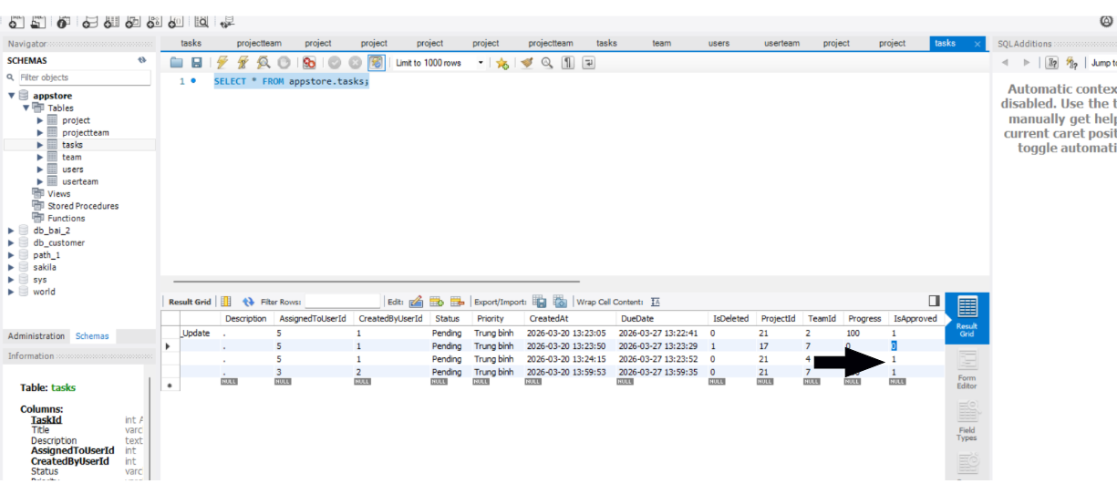

6. Quản lý dự án

 | Đầy đủ chức năng cơ bản , Thêm mới ,cập nhật , xóa dữ liệu
 |  | Hiện thị giao diện chính của tính năng
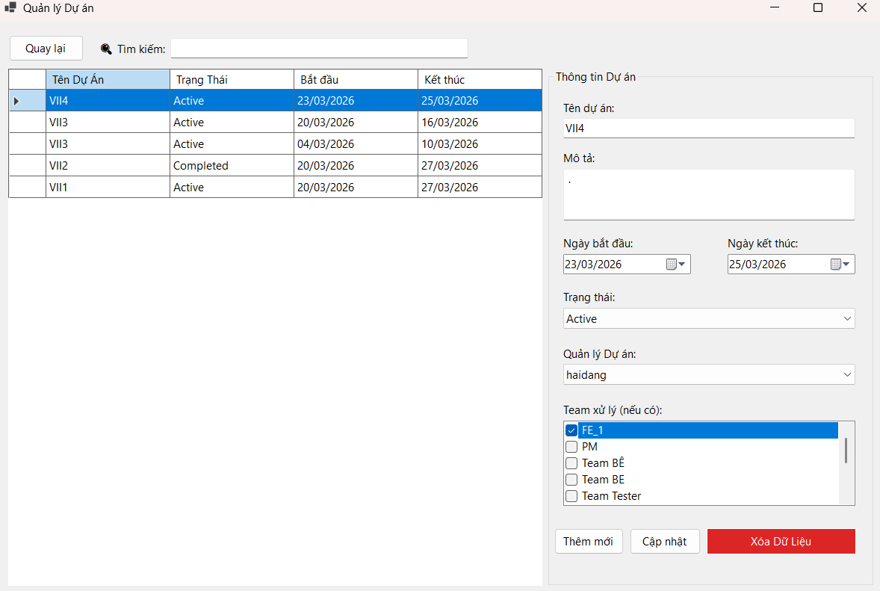

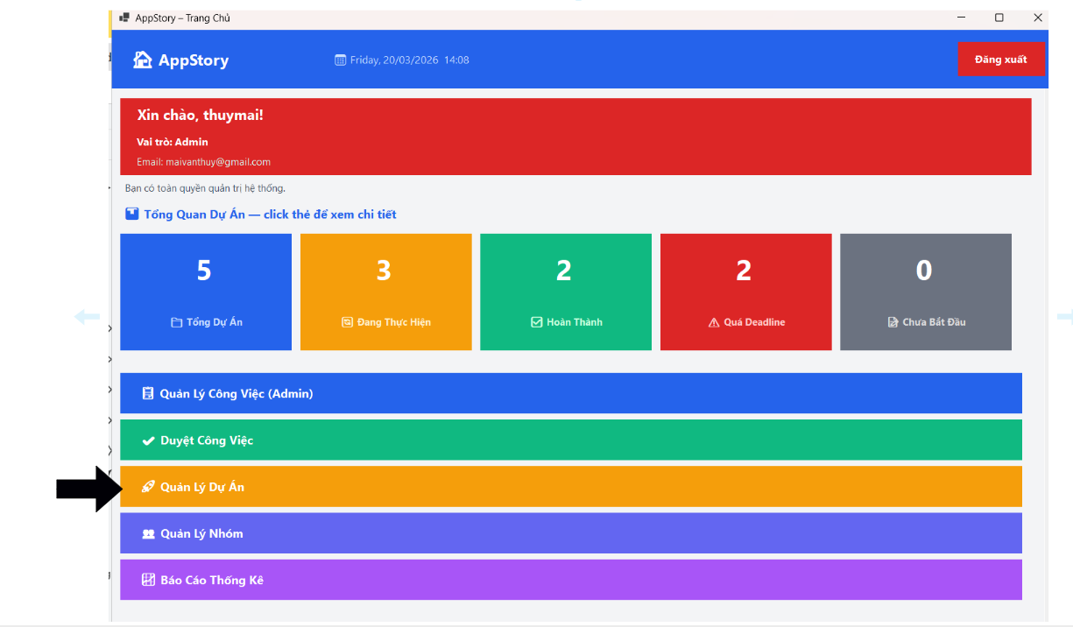

 | Thêm mới dự án
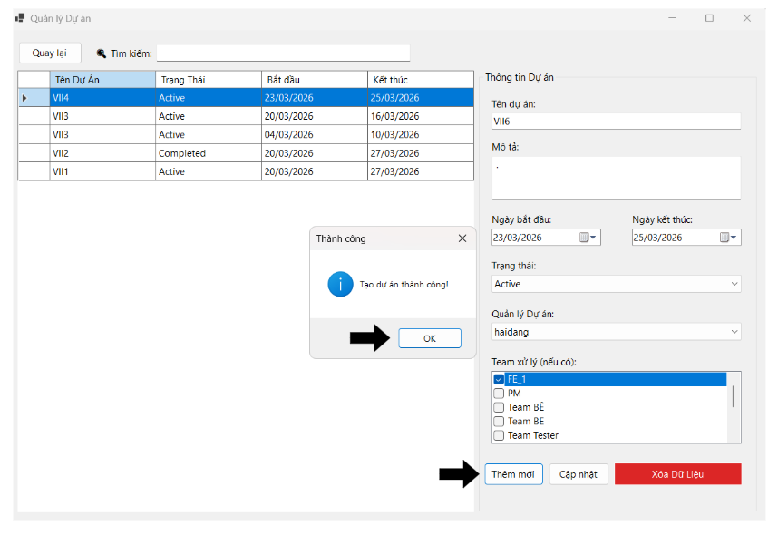
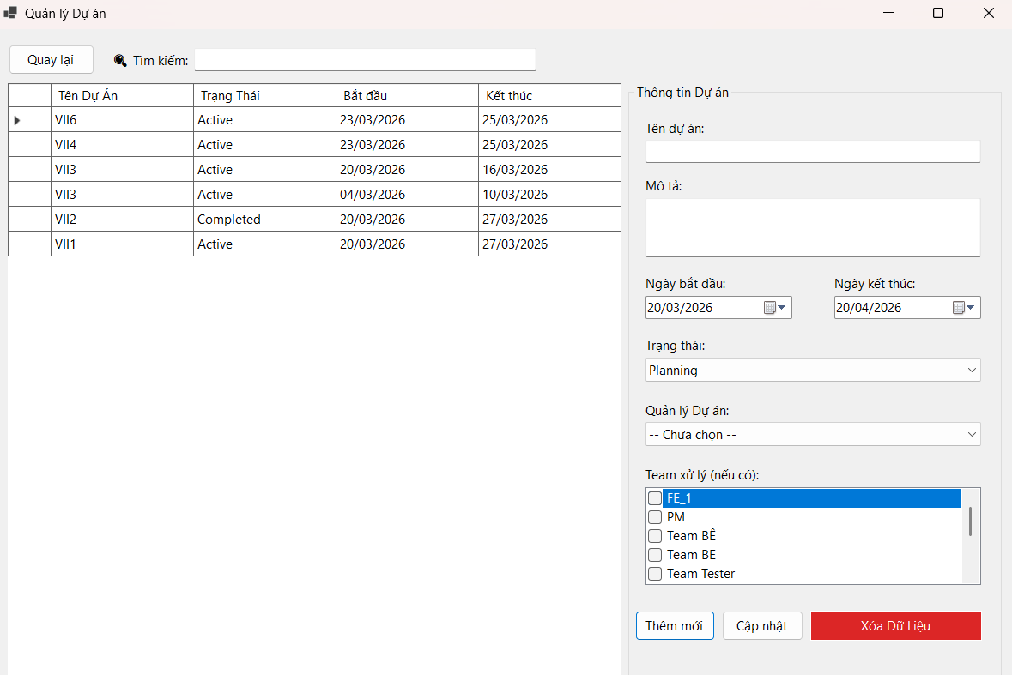

 | Khi thêm thành công sẽ xuất hiện dữ liệu trong
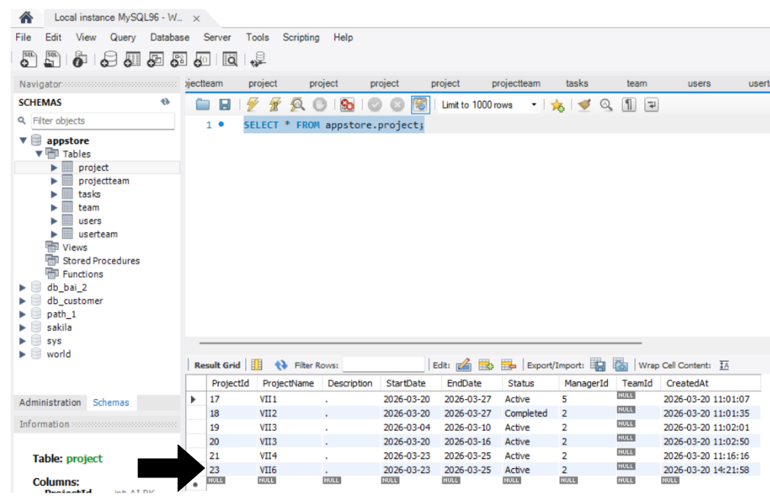

 | Xóa dự án
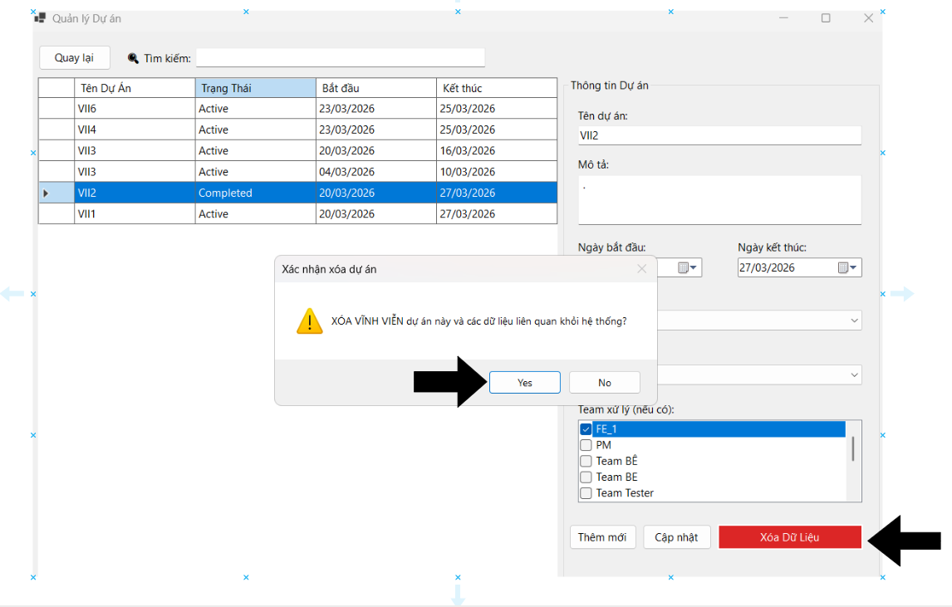
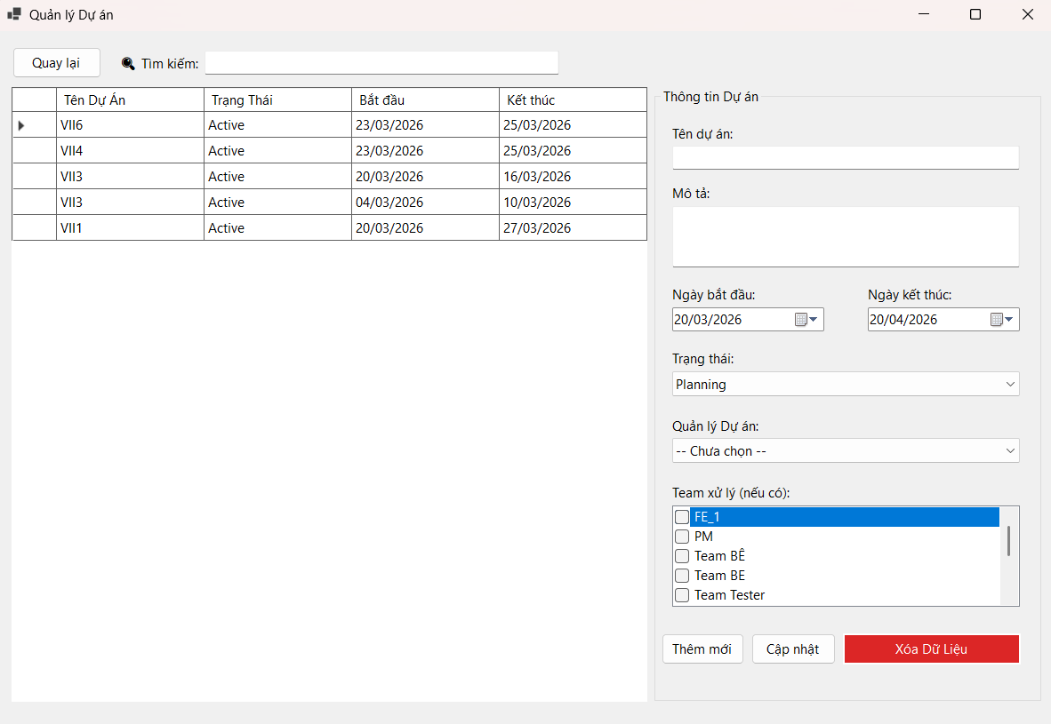

 | Đã xóa , dự án VII2 đã không còn tồn tại trong databse
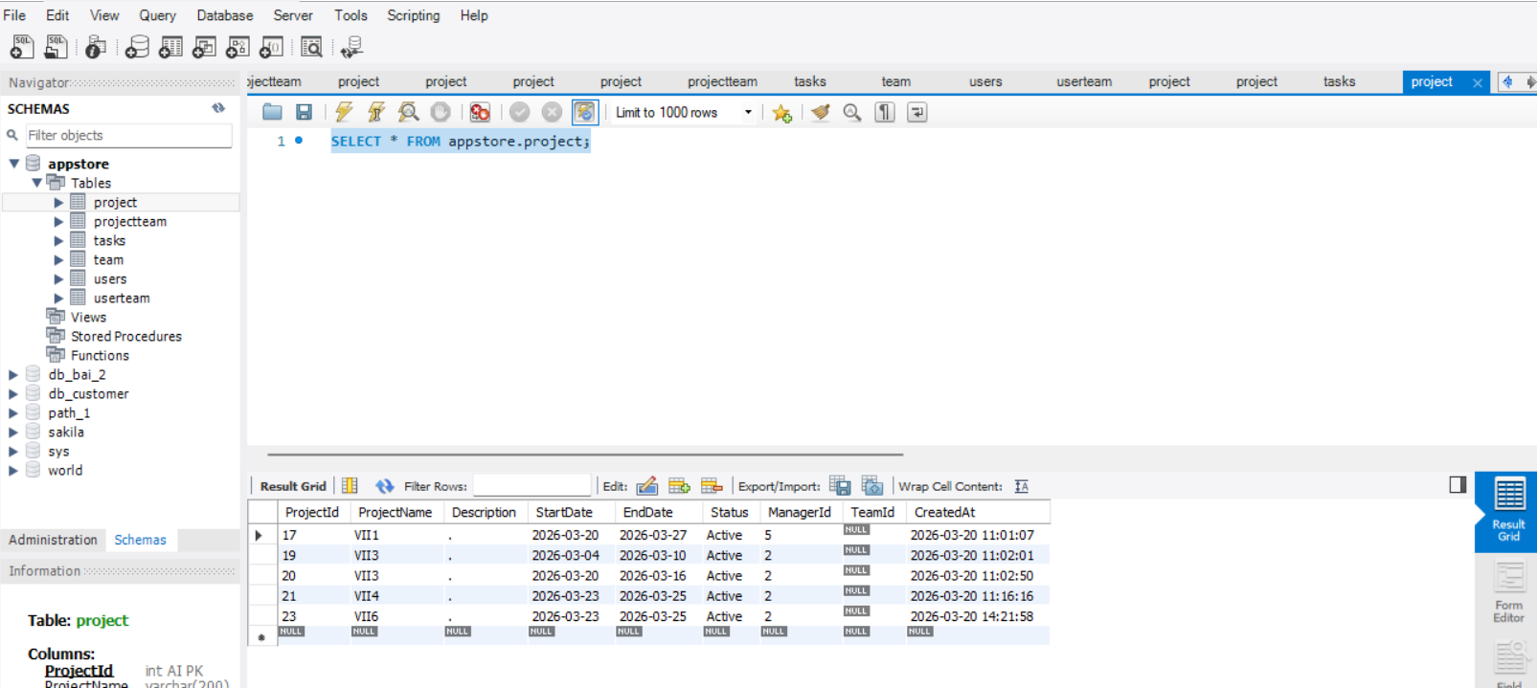

 | Cập nhật dự án
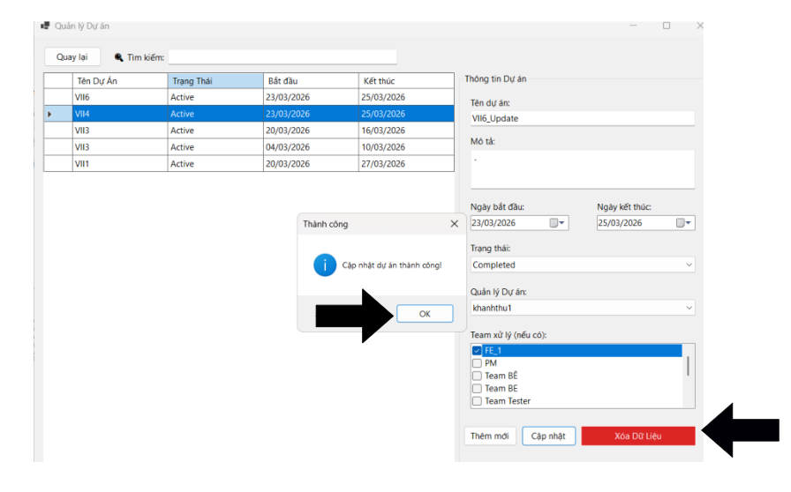
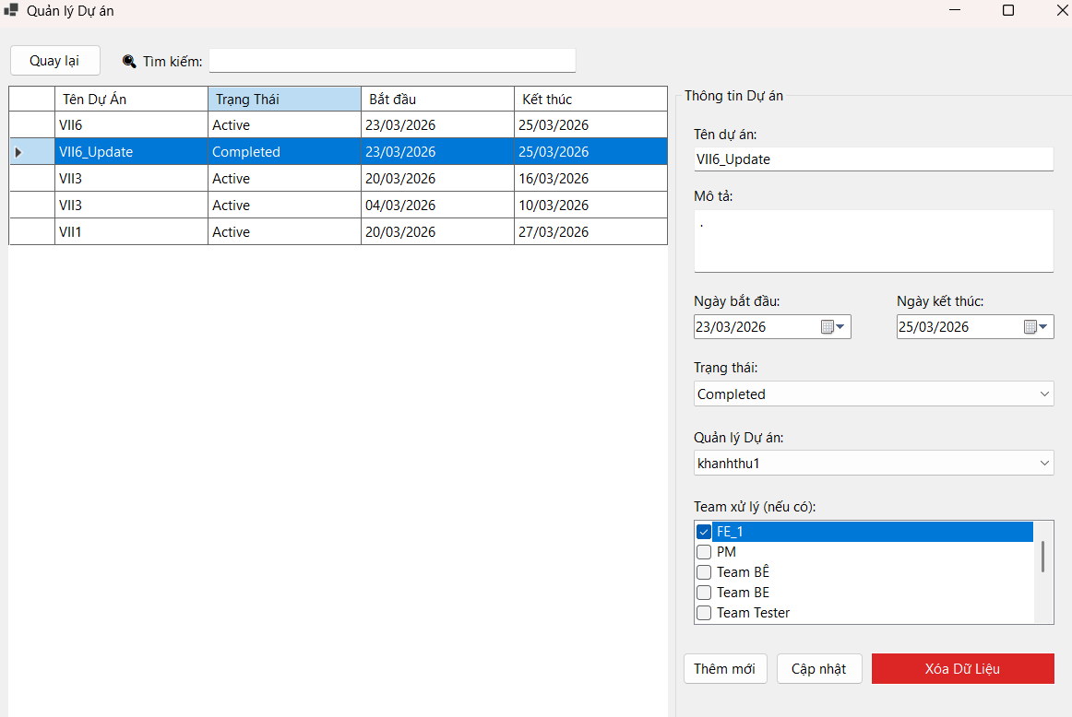

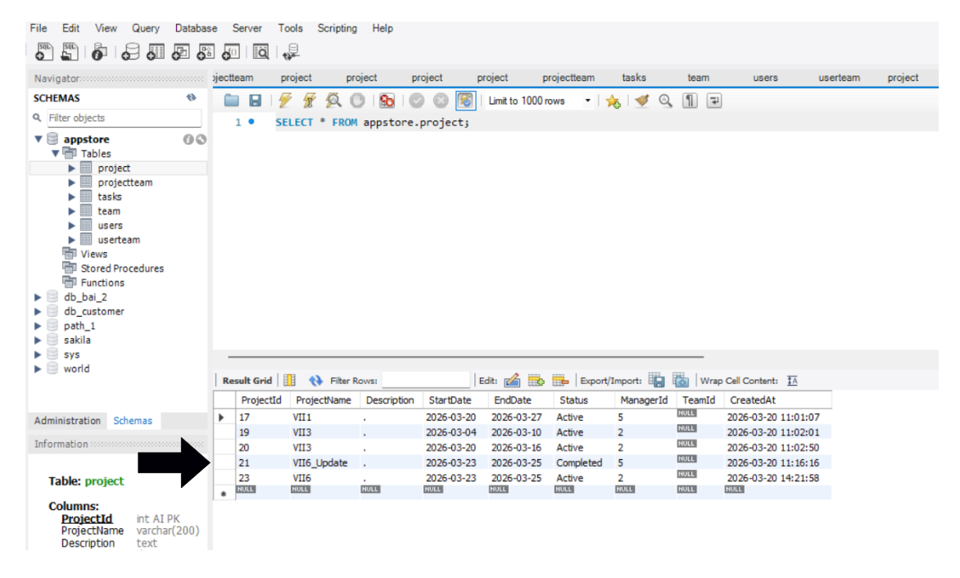

7 . Quản lý nhóm

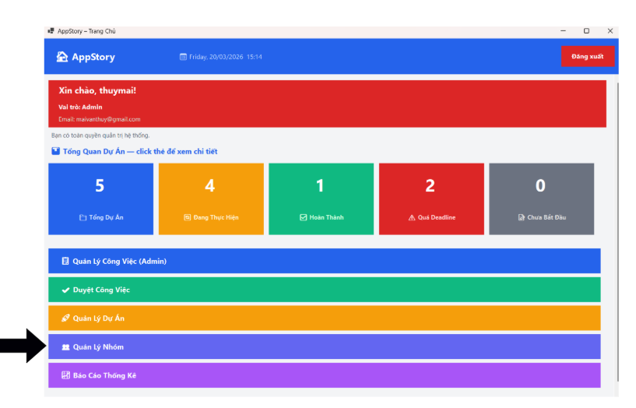
 |  | Dử liệu lấy trong database hiển thị là bảng

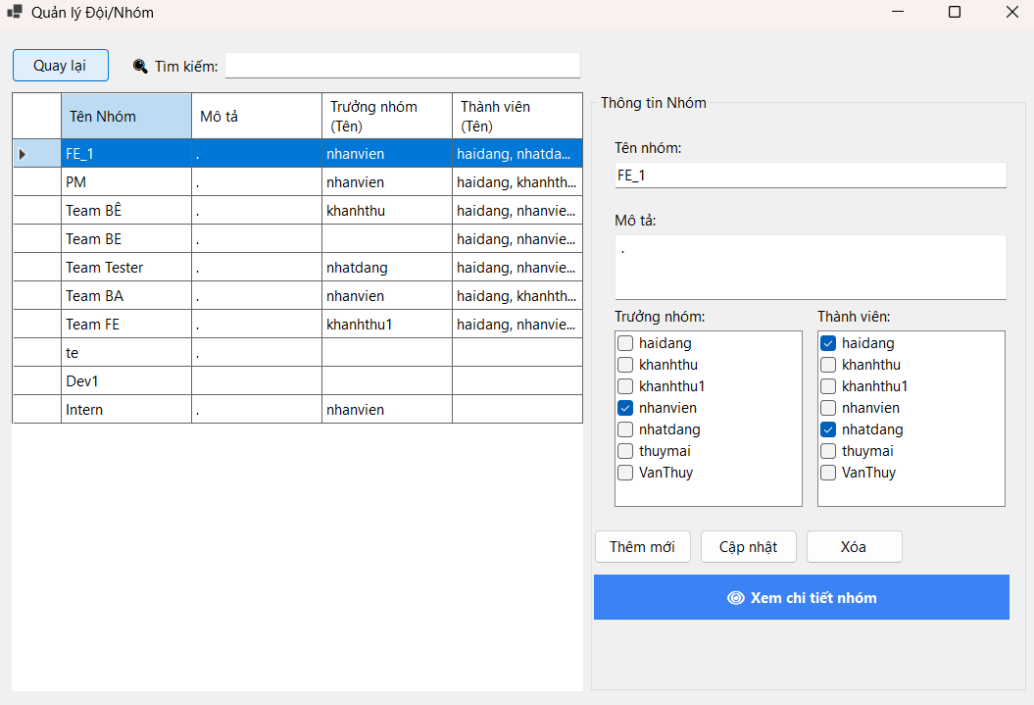

 | Dử liệu lấy trong database hiển thị là bảng team trong database _ appstore _ SELECT * FROM appstore.team; |  | Thêm mới 1 nhóm
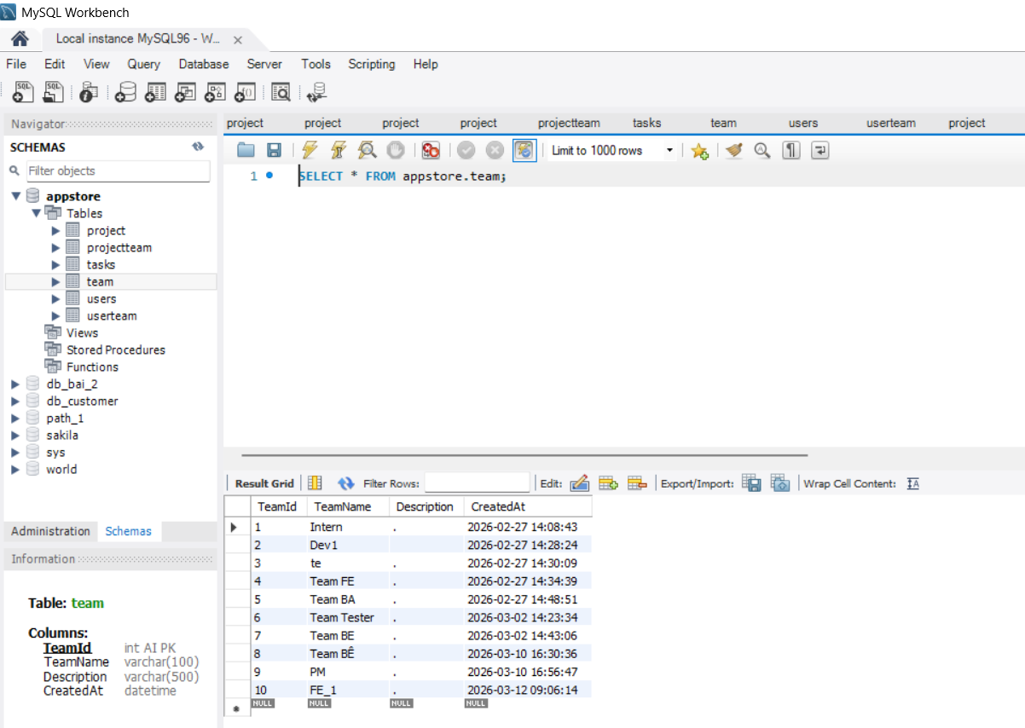
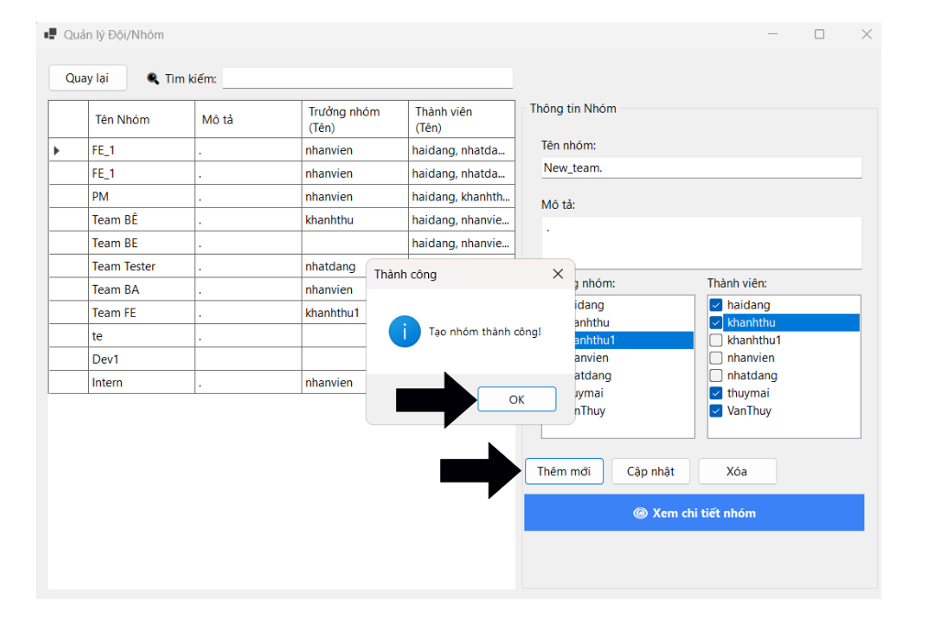

 |  |  |  |  |  | New

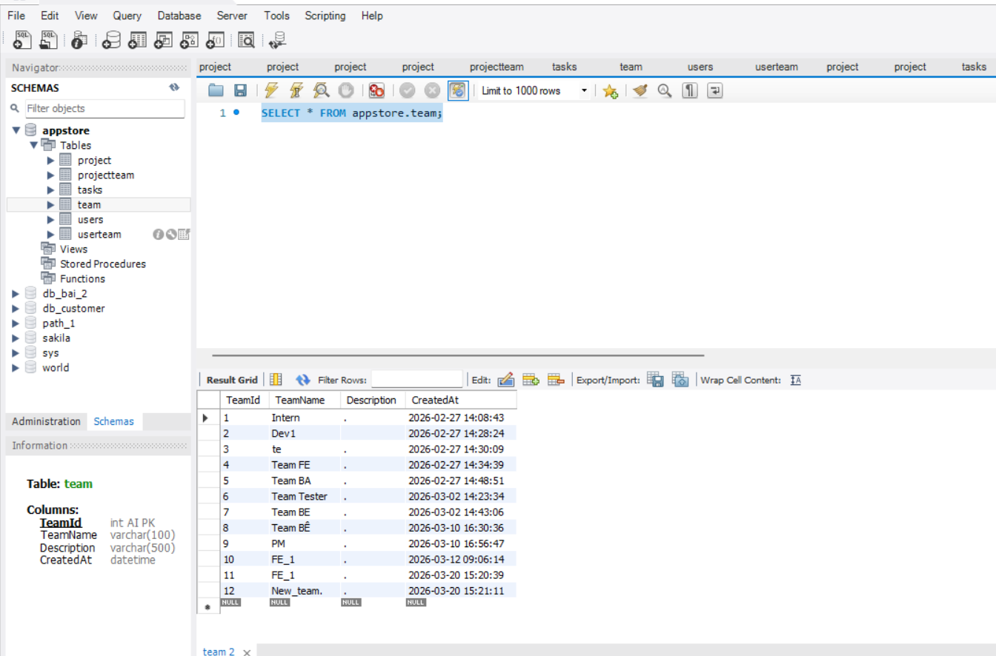


 | Cập nhật nhóm . TeamID 12. TeamName từ New_team -> New_team_Update



 | Xóa 1 team



8 . Báo cáo thống kê

 |  | Màn hình chính của chức năng báo cáo thống kê

